CENY_WRZESIEN_2018
Ceny zakupu świń rzeźnych za okres: |  |  |  | 2018-09-03 - 2018-09-30
- masa schłodzona [MS]; -masa poubojowa ciepła [MPC]
SKUP - WRZESIEŃ 2018 - ZMIANY MIESIĘCZNE
Klasa półtusz | CENA [zł/tonę] |  |  |  | Zmiana | % | Średnia | Struktura | Tab. 2 Średnie ceny netto zakupu świń rzeźnych za wagę żywą
wieprzowych | [MS] |  | [MPC] |  | ceny | mięsa | masa tuszy | skupu
wg EUROP | 03.09.2018-30.09.2018 | 30.07.2018-02.09.2018 | 03.09.2018-30.09.2018 | 30.07.2018-02.09.2018 | [%] | w tuszy | [kg/szt.] | [%] | CENA [zł/kg]
POLSKA |  |  |  |  |  |  |  |  | MAKROREGIONY | IX 2018 | VIII 2018
klasa S | 6,277 | 6,459 | 6,153 | 6,332 | -2.83 | 61.5 | 91.8 | 32.0 | POLSKA | 4.71 | 4.84
klasa E | 6,183 | 6,358 | 6,062 | 6,233 | -2.75 | 57.8 | 93.3 | 54.7 | REGION PÓŁNOCNY | 4.74 | 4.82
klasa U | 5,841 | 6,007 | 5,727 | 5,890 | -2.77 | 53.2 | 94.0 | 11.6 | REGION ŚRODKOWO-WSCHODNI | 4.72 | 4.88
klasa R | 5,493 | 5,653 | 5,385 | 5,542 | -2.82 | 48.2 | 94.9 | 1.5 | REGION POŁUDNIOWO-WSCHODNI | 4.71 | 4.87
klasa O | 5,035 | 5,156 | 4,937 | 5,055 | -2.33 | 43.5 | 97.2 | 0.1 | REGION ZACHODNI | 4.68 | 4.81
klasa P | 4,671 | 4,882 | 4,580 | 4,786 | -4.31 | 36.9 | 93.0 | 0.0
S-P Razem | 6,160 | 6,333 | 6,039 | 6,209 | -2.73 | 58.3 | 92.9 | 100.0
REGION PÓŁNOCNY |  |  |  |  |  |  |  |  | Obliczane na podstawie cen za żywiec wg masy poubojowej ciepłej (MPC)
klasa S | 6,347 | 6,418 | 6,223 | 6,292 | -1.10 | 61.5 | 90.5 | 30.8 | przy użyciu współczynnika wydajności rzeźnej podawanego przez GUS (0,78).
klasa E | 6,216 | 6,306 | 6,094 | 6,182 | -1.43 | 57.8 | 92.4 | 56.5
klasa U | 5,852 | 6,002 | 5,737 | 5,885 | -2.51 | 53.3 | 93.3 | 11.5
klasa R | 5,505 | 5,696 | 5,397 | 5,584 | -3.35 | 48.4 | 94.2 | 1.1
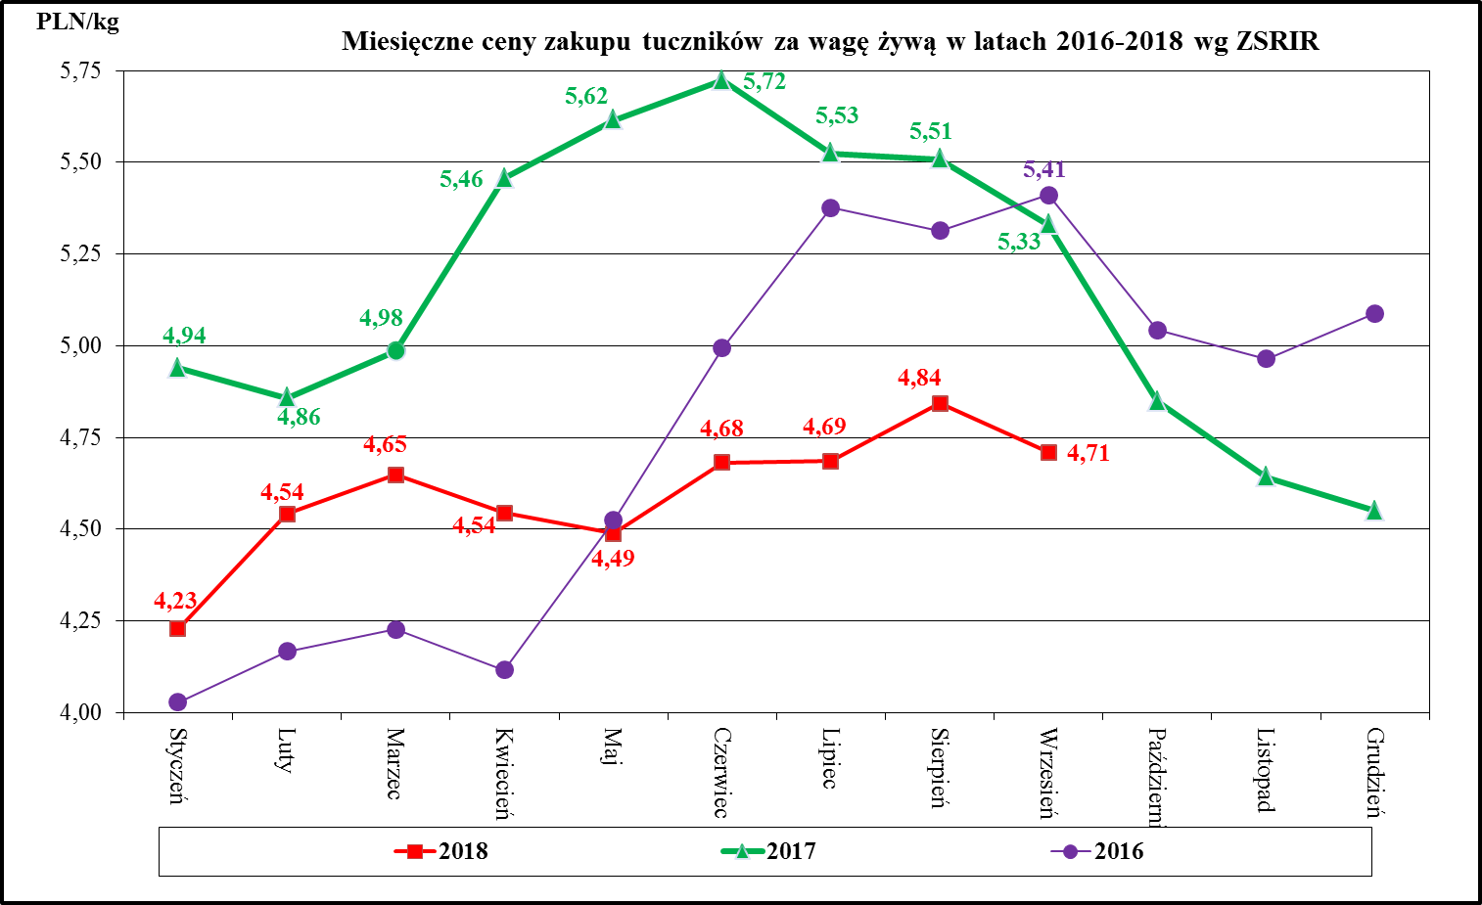
klasa O | 4,946 | 5,146 | 4,849 | 5,045 | -3.87 | 43.4 | 96.3 | 0.1
klasa P | 4,705 | 4,811 | 4,613 | 4,716 | -2.19 | 37.3 | 96.7 | 0.0
S-P Razem | 6,204 | 6,297 | 6,083 | 6,174 | -1.48 | 58.3 | 91.9 | 100.0
REGION ŚRODKOWO-WSCHODNI
klasa S | 6,280 | 6,508 | 6,157 | 6,381 | -3.51 | 61.7 | 91.9 | 36.6
klasa E | 6,203 | 6,409 | 6,081 | 6,284 | -3.23 | 57.5 | 93.8 | 51.1
klasa U | 5,812 | 6,010 | 5,698 | 5,892 | -3.30 | 53.0 | 93.8 | 10.8
klasa R | 5,500 | 5,684 | 5,392 | 5,573 | -3.24 | 47.8 | 94.5 | 1.4
klasa O | 5,357 | 5,503 | 5,252 | 5,395 | -2.65 | 43.4 | 96.3 | 0.1
klasa P | 5,286 | 5,449 | 5,182 | 5,342 | -2.99 | 35.4 | 96.9 | 0.0
S-P Razem | 6,177 | 6,382 | 6,056 | 6,257 | -3.22 | 58.4 | 93.1 | 100.0
REGION POŁUDNIOWO-WSCHODNI
klasa S | 6,250 | 6,490 | 6,127 | 6,362 | -3.70 | 61.3 | 92.7 | 32.2
klasa E | 6,184 | 6,391 | 6,063 | 6,266 | -3.24 | 57.9 | 93.6 | 55.0
klasa U | 5,884 | 6,030 | 5,768 | 5,912 | -2.43 | 53.2 | 94.0 | 10.9
klasa R | 5,419 | 5,575 | 5,312 | 5,466 | -2.80 | 48.2 | 95.6 | 1.8
klasa O | 4,724 | 4,937 | 4,632 | 4,840 | -4.31 | 43.4 | 96.0 | 0.2
klasa P | 4,176 | 4,896 | 4,094 | 4,800 | -14.70 | 38.7 | 102.9 | 0.0
S-P Razem | 6,156 | 6,365 | 6,035 | 6,240 | -3.29 | 58.3 | 93.4 | 100.0
REGION ZACHODNI
klasa S | 6,242 | 6,408 | 6,120 | 6,282 | -2.59 | 61.5 | 91.9 | 28.1
klasa E | 6,144 | 6,324 | 6,024 | 6,200 | -2.85 | 57.9 | 93.2 | 56.9
klasa U | 5,840 | 5,997 | 5,726 | 5,879 | -2.61 | 53.4 | 94.5 | 12.9
klasa R | 5,522 | 5,650 | 5,414 | 5,539 | -2.27 | 48.6 | 95.2 | 1.9
klasa O | 5,013 | 5,032 | 4,915 | 4,934 | -0.39 | 43.6 | 98.6 | 0.2
klasa P | 3,635 | 4,116 | 3,563 | 4,035 | -11.69 | 38.6 | 83.9 | 0.0
S-P Razem | 6,117 | 6,288 | 5,997 | 6,164 | -2.71 | 58.1 | 93.1 | 100.0

Makroregion Północny: województwa - kujawsko-pomorskie, pomorskie, warmińsko-mazurskie.
Makroregion Środkowo-wschodni: województwa - łódzkie, mazowieckie, podlaskie.
Makroregion Południowo-wschodni: województwa - lubelskie, małopolskie, podkarpackie, śląskie, świętokrzyskie.
Makroregion Zachodni: województwa - dolnośląskie, lubuskie, opolskie, wielkopolskie, zachodnio-pomorskie.

Handel_ZESTAWIENIA_I-VIII_2018
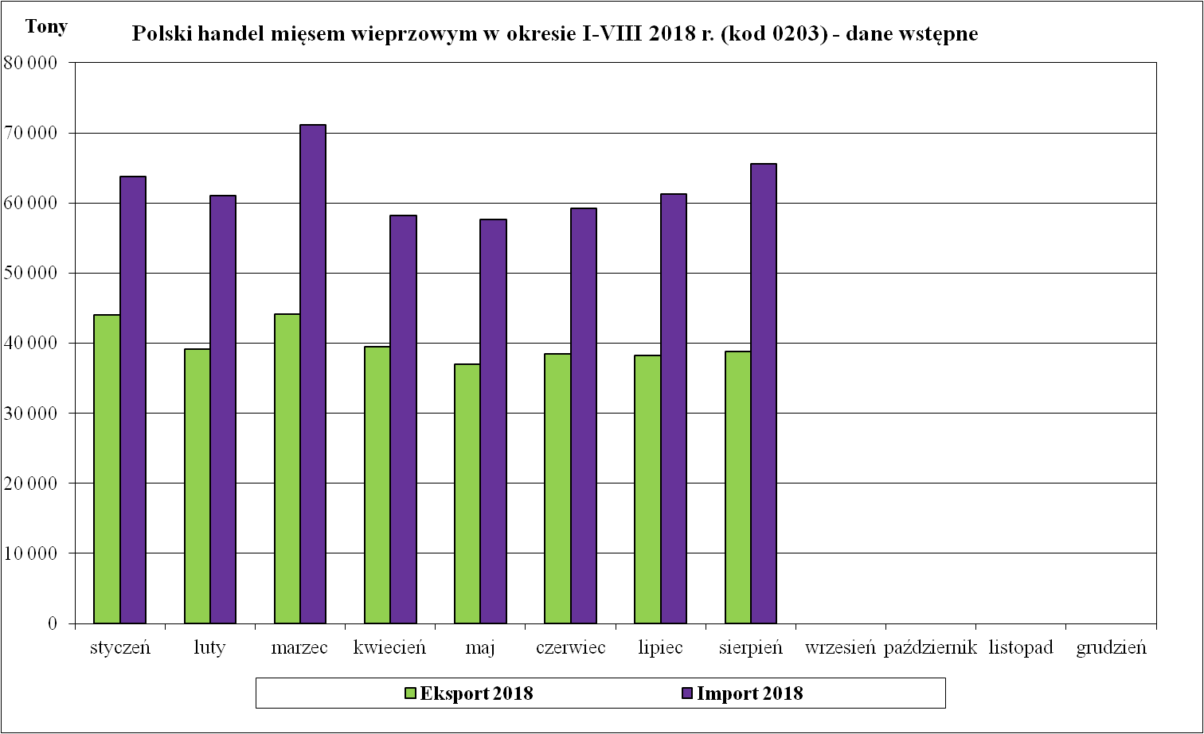
Handel zagraniczny towarami z rynku wieprzowiny w okresie I-VIII 2018. (dane wstępne)
UWAGA: Dane są w trakcie weryfikacji - mogą być obarczone istotnymi błędami.
TONY
HANDEL ZAGRANICZNY | I-VIII 2018 Rok | I-VIII 2017 Rok
EKSPORT | OGÓŁEM | OGÓŁEM | Roczna zmiana obrotów [%]
ŚWINIE ŻYWE (ogółem) - (kod CN 0103) | 5,204 | 5,441 | -4.4
z tego, handel z UE-28 | 5,144 | 5,437 | -5.4
MIĘSO WIEPRZOWE - (kod CN 0203) | 319,310 | 313,907 | 1.7
z tego, handel z UE-28 | 226,615 | 222,545 | 1.8
IMPORT | OGÓŁEM | OGÓŁEM | Roczna zmiana obrotów [%]
ŚWINIE ŻYWE (ogółem) - (kod CN 0103) | 159,109 | 147,585 | 7.8
z tego, handel z UE-28 | 159,109 | 147,585 | 7.8
MIĘSO WIEPRZOWE - (kod CN 0203) | 498,024 | 458,660 | 8.6
z tego, handel z UE-28 | 497,939 | 458,522 | 8.6
Źródło danych: Ministerstwo Finansów.
 | EKSPORT | IMPORT
Udział% UE-28 w ogółem świnie żywe (ogółem) | 98.8 | 100.0
Udział% UE-28 w ogółem mięsa wieprzowego | 71.0 | 100.0

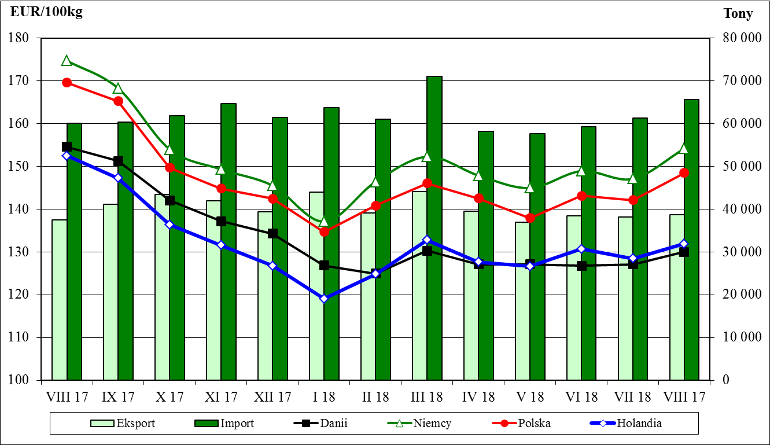
SALDO w tonach
Wybrane towary | I-VIII 2018 Rok | I-VIII 2017 Rok
ŚWINIE ŻYWE (ogółem) - (kod CN 0103) | -153,905 | -142,145
z tego, handel z UE-28 | -153,965 | -142,148
MIĘSO WIEPRZOWE - (kod CN 0203) | -178,714 | -144,753
z tego, handel z UE-28 | -271,324 | -235,977
Handel zagraniczny towarami z rynku wieprzowiny w okresie I-VIII 2018. (dane wstępne)
UWAGA: Dane są w trakcie weryfikacji - mogą być obarczone istotnymi błędami.

Wartość [tys. EUR]
HANDEL ZAGRANICZNY | I-VIII 2018 Rok | I-VIII 2017 Rok
EKSPORT | OGÓŁEM | OGÓŁEM
ŚWINIE ŻYWE (ogółem) - (kod CN 0103) | 7,511 | 8,301
z tego, handel z UE-28 | 7,313 | 8,273
MIĘSO WIEPRZOWE - (kod CN 0203) | 569,021 | 647,256
z tego, handel z UE-28 | 400,666 | 441,432
IMPORT | OGÓŁEM | OGÓŁEM
ŚWINIE ŻYWE (ogółem) - (kod CN 0103) | 305,561 | 357,106
z tego, handel z UE-28 | 305,561 | 357,106
MIĘSO WIEPRZOWE - (kod CN 0203) | 938,727 | 965,059
z tego, handel z UE-28 | 938,490 | 964,712

SALDO w [tys. EUR]
Wartość [tys. EUR] | I-VIII 2018 Rok | I-VIII 2017 Rok
ŚWINIE ŻYWE (ogółem) - (kod CN 0103) | -298,050 | -348,805
z tego, handel z UE-28 | -298,248 | -348,834
MIĘSO WIEPRZOWE - (kod CN 0203) | -369,706 | -317,804
z tego, handel z UE-28 | -537,824 | -523,280

Ceny_miesieczneUE_VIII_2018
Miesięczne ceny trzody chlewnej klasy E w państwach członkowskich UE

 |  | 2017 | 2017 | 2017 | 2017 | 2017 | 2017 | 2018 | 2018 | 2018 | 2018 | 2018 | 2018 | 2018 | Zmiana %
 |  | Sierpień | Wrzesień | Październik | Listopad | Grudzień | Styczeń | Luty | Marzec | Kwiecień | Maj | Czerwiec | Lipiec | Sierpień | VIII 2018/VIII 2017
Belgia | EUR / 100 Kg | 149.41 | 145.07 | 129.48 | 123.50 | 120.85 | 111.55 | 117.32 | 125.78 | 119.70 | 116.82 | 120.50 | 119.21 | 125.15 | - 16.2%
Bułgaria | EUR / 100 Kg | 207.75 | 207.96 | 199.99 | 186.79 | 178.67 | 185.29 | 177.58 | 155.91 | 146.67 | 147.08 | 162.97 | 171.97 | 171.69 | - 17.4%
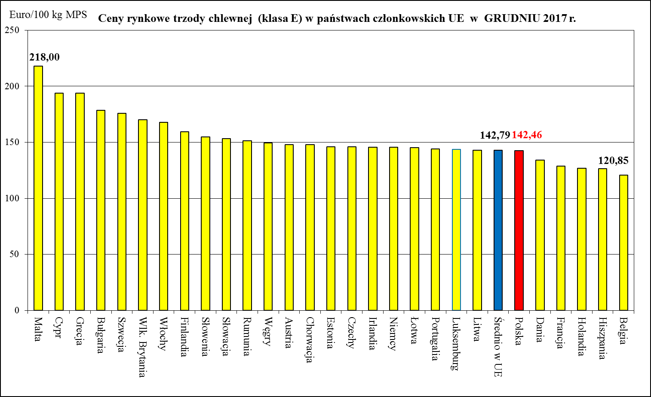
 | BGN/ 100 Kg | 406.31 | 406.73 | 391.13 | 365.33 | 349.45 | 362.39 | 347.31 | 304.93 | 286.85 | 287.65 | 318.73 | 336.33 | 335.80 | - 17.4%
Czechy | EUR / 100 Kg | 169.63 | 166.70 | 157.17 | 150.97 | 146.13 | 139.42 | 136.00 | 142.01 | 139.79 | 134.74 | 140.50 | 141.77 | 144.28 | - 14.9%
 | CZK/ 100kg | 4,427.42 | 4,346.83 | 4,051.61 | 3,857.67 | 3,745.77 | 3,550.61 | 3,443.36 | 3,610.48 | 3,546.03 | 3,451.39 | 3,622.53 | 3,666.58 | 3,705.10 | -16.3%
Dania | EUR / 100 Kg | 154.58 | 151.26 | 142.05 | 137.20 | 134.29 | 126.85 | 124.96 | 130.27 | 127.14 | 127.14 | 126.75 | 127.13 | 130.01 | - 15.9%
 | DKK / 100 Kg | 1,149.74 | 1,125.37 | 1,057.26 | 1,021.00 | 999.55 | 944.45 | 930.43 | 970.39 | 947.00 | 947.00 | 944.20 | 947.42 | 969.29 | - 15.7%
Niemcy | EUR / 100 Kg | 174.74 | 168.26 | 154.01 | 149.32 | 145.52 | 137.11 | 146.43 | 152.28 | 147.90 | 144.97 | 148.94 | 147.13 | 154.21 | - 11.8%
Estonia | EUR / 100 Kg | 157.70 | 156.44 | 150.82 | 146.75 | 146.18 | 141.50 | 142.63 | 145.24 | 142.43 | 143.59 | 146.86 | 146.09 | 146.34 | - 7.2%
Irlandia | EUR / 100 Kg | 163.11 | 158.48 | 153.83 | 149.60 | 145.61 | 140.31 | 138.45 | 138.83 | 139.40 | 140.20 | 140.66 | 140.47 | 137.26 | - 15.8%
Grecja | EUR / 100 Kg | 202.80 | 201.99 | 196.93 | 194.51 | 193.70 | 181.80 | 167.68 | 159.29 | 159.19 | 163.07 | 168.26 | 173.01 | 175.77 | - 13.3%
Hiszpania | EUR / 100 Kg | 175.51 | 169.17 | 144.56 | 128.94 | 126.52 | 123.52 | 127.08 | 140.05 | 140.71 | 141.59 | 147.14 | 151.00 | 152.31 | - 13.2%
Francja | EUR / 100 Kg | 157.23 | 148.07 | 135.45 | 130.17 | 128.87 | 124.03 | 125.71 | 134.03 | 131.33 | 130.00 | 131.10 | 132.45 | 133.48 | - 15.1%
Chorwacja | EUR / 100kg | 174.71 | 170.07 | 155.08 | 149.62 | 147.83 | 140.88 | 143.38 | 152.10 | 148.46 | 145.36 | 148.20 | 148.64 | 152.77 | - 12.6%
 | HRK / 100kg | 1,293.87 | 1,268.53 | 1,164.29 | 1,129.60 | 1,114.52 | 1,047.71 | 1,066.54 | 1,131.32 | 1,101.80 | 1,074.58 | 1,094.13 | 1,099.52 | 1,134.32 | - 12.3%
Włochy | EUR / 100 Kg | 183.06 | 192.80 | 167.99 | 167.99 | 167.99 | 167.99 | 167.99 | 167.99 | 167.99 | 167.99 | 167.99 | 167.99 | 167.99 | - 8.2%
Cypr | EUR / 100 Kg | 211.67 | 211.04 | 195.51 | 194.17 | 193.83 | 174.44 | 164.87 | 174.65 | 189.18 | 200.71 | 202.30 | 202.26 | 202.32 | - 4.4%
Łotwa | EUR / 100 Kg | 168.05 | 167.16 | 154.91 | 148.01 | 145.35 | 139.34 | 141.44 | 148.87 | 147.04 | 140.86 | 145.10 | 147.07 | 151.75 | - 9.7%
Litwa | EUR / 100 Kg | 173.29 | 167.95 | 151.42 | 145.17 | 143.13 | 138.56 | 143.70 | 151.94 | 148.69 | 143.38 | 147.27 | 143.67 | 134.41 | - 22.4%
Luksemburg | EUR / 100 Kg | 172.56 | 167.26 | 152.13 | 147.41 | 143.89 | 136.12 | 142.71 | 150.59 | 146.34 | 141.94 | 146.96 | 144.62 | 150.52 | - 12.8%
Węgry | EUR / 100 Kg | 178.15 | 173.46 | 158.11 | 151.94 | 149.65 | 142.22 | 146.47 | 156.43 | 151.58 | 144.14 | 149.70 | 150.14 | 153.47 | - 13.9%
 | HUF / 100 Kg | 54,227.33 | 53,424.67 | 48,998.13 | 47,383.43 | 46,828.81 | 43,982.37 | 45,639.38 | 48,851.88 | 47,253.93 | 45,622.81 | 48,263.57 | 48,770.34 | 49,570.76 | - 8.6%
Malta | EUR / 100 Kg | 218.00 | 218.00 | 218.00 | 218.00 | 218.00 | 218.00 | 218.00 | 218.00 | 218.00 | 218.00 | 218.00 | 218.00 | 218.00 | + 0.0%
Holandia | EUR / 100 Kg | 152.50 | 147.29 | 136.42 | 131.56 | 126.81 | 119.05 | 124.83 | 132.77 | 127.67 | 126.63 | 130.69 | 128.49 | 131.93 | - 13.5%
Austria | EUR / 100 Kg | 178.31 | 172.95 | 157.91 | 152.23 | 148.10 | 139.76 | 147.72 | 155.29 | 151.57 | 148.67 | 153.33 | 152.04 | 157.08 | - 11.9%
Polska | EUR / 100 Kg | 169.62 | 165.27 | 149.70 | 144.87 | 142.46 | 134.69 | 140.83 | 146.08 | 142.58 | 137.94 | 143.14 | 142.17 | 148.50 | - 12.5%
 | PLN / 100 Kg | 723.57 | 705.22 | 638.44 | 612.69 | 598.75 | 560.92 | 586.68 | 614.54 | 597.99 | 590.21 | 615.89 | 615.28 | 636.59 | - 12.0%
Portugalia | EUR / 100 Kg | 198.74 | 188.97 | 161.26 | 145.53 | 144.00 | 143.23 | 150.32 | 164.13 | 165.00 | 165.39 | 172.03 | 173.97 | 174.16 | - 12.4%
Rumunia | EUR / 100 Kg | 186.84 | 182.74 | 164.26 | 146.46 | 151.24 | 151.46 | 139.31 | 145.29 | 152.71 | 148.89 | 157.39 | 157.70 | 155.87 | - 16.6%
 | RON / 100 Kg | 855.46 | 840.39 | 753.93 | 678.46 | 701.30 | 704.13 | 648.59 | 677.19 | 711.40 | 691.19 | 733.61 | 733.57 | 723.77 | - 15.4%
Słowenia | EUR / 100 Kg | 177.67 | 172.26 | 161.75 | 157.32 | 154.97 | 149.68 | 152.25 | 160.12 | 155.61 | 155.57 | 159.03 | 160.31 | 162.20 | - 8.7%
Słowacja | EUR / 100 Kg | 175.55 | 174.99 | 163.16 | 154.93 | 153.39 | 145.67 | 146.44 | 150.46 | 146.75 | 138.54 | 149.78 | 154.27 | 155.65 | - 11.3%
Finlandia | EUR / 100 Kg | 156.16 | 156.36 | 156.57 | 158.30 | 159.45 | 157.93 | 156.79 | 157.41 | 157.63 | 157.64 | 157.57 | 157.38 | 157.78 | + 1.0%
Szwecja | EUR / 100 Kg | 181.16 | 181.41 | 180.61 | 178.12 | 176.05 | 177.49 | 172.68 | 167.78 | 162.87 | 163.39 | 166.61 | 163.72 | 162.01 | - 10.6%
 | SEK / 100 Kg | 1,730.26 | 1,729.03 | 1,736.87 | 1,752.40 | 1,749.13 | 1,743.97 | 1,714.43 | 1,704.06 | 1,687.93 | 1,691.39 | 1,711.77 | 1,690.48 | 1,692.90 | - 2.2%
Wlk. Brytania | EUR / 100 Kg | 180.37 | 180.16 | 175.96 | 172.25 | 170.06 | 165.79 | 163.38 | 163.10 | 164.76 | 166.58 | 168.97 | 168.32 | 165.30 | - 8.4%
 | GBP / 100 Kg | 164.11 | 161.56 | 156.74 | 152.91 | 150.17 | 146.54 | 144.44 | 143.94 | 143.73 | 146.19 | 148.36 | 149.35 | 148.14 | - 9.7%

Średnio w UE | EUR / 100 Kg | 170.17 | 165.32 | 151.38 | 145.65 | 142.79 | 136.32 | 140.80 | 146.75 | 143.73 | 141.60 | 145.32 | 144.78 | 148.68 | - 12.6%

 |  |  | -1 year | - 1 month

 | BE | EUR / 100 Kg | - 16.2% | 5.0%
 | BG | EUR / 100 Kg | - 17.4% | -0.2%
 | CZ | EUR / 100 Kg | - 14.9% | 1.8%
 | DK | EUR / 100 Kg | - 15.9% | 2.3%
 | DE | EUR / 100 Kg | - 11.8% | 4.8%
 | EE | EUR / 100 Kg | - 7.2% | 0.2%
 | IE | EUR / 100 Kg | - 15.8% | -2.3%
 | GR | EUR / 100 Kg | - 13.3% | 1.6%
 | ES | EUR / 100 Kg | - 13.2% | 0.9%
 | FR | EUR / 100 Kg | - 15.1% | 0.8%
 | HR | EUR / 100 Kg | - 12.6% | 2.8%
 | IT | EUR / 100 Kg | - 8.2% | 0.0%
 | CY | EUR / 100 Kg | - 4.4% | 0.0%
 | LV | EUR / 100 Kg | - 9.7% | 3.2%
 | LT | EUR / 100 Kg | - 22.4% | -6.4%
 | LU | EUR / 100 Kg | - 12.8% | 4.1%
 | HU | EUR / 100 Kg | - 13.9% | 2.2%
 | MT | EUR / 100 Kg | + 0.0% | 0.0%
 | NL | EUR / 100 Kg | - 13.5% | 2.7%
 | AT | EUR / 100 Kg | - 11.9% | 3.3%
 | PL | EUR / 100 Kg | - 12.5% | 4.5%
 | PT | EUR / 100 Kg | - 12.4% | 0.1%
 | RO | EUR / 100 Kg | - 16.6% | -1.2%
 | SI | EUR / 100 Kg | - 8.7% | 1.2%
 | SK | EUR / 100 Kg | - 11.3% | 0.9%
 | FI | EUR / 100 Kg | + 1.0% | 0.3%
 | SE | EUR / 100 Kg | - 10.6% | -1.0%
 | UK | EUR / 100 Kg | - 8.4% | -1.8%
 | EU_28 | EUR / 100 Kg | - 12.6% | 2.7%

